BM 02
ESTADO DA PARAÍBA
SECRETARIA DE INFRA ESTRUTURA
BOLETIM DE MEDIÇÃO
 |  | BM02 |  |  |  |  | VALOR DA MEDIÇÃO (R$)
 |  |  |  |  |  |  | 29,999.53
Unidade Administrativa: Secretaria de Desenvolvimento Urbano |  | Ordem de Serviço: |  | 0S 0001/2021 |  | 2021-07-06
Medição: | BM02 | Tomada de Preço: |  | TP 002/2021 |  |  |  | Prazo da Obra: |  |  | 90 dias
Obra: | REFOR. DO EDIFÍCIO SEDE DA SEC. MUNICIPAL DE SAÚDE DESTE MUNICÍPIO |  |  |  |  |  |  | Prazo decorrido: |  |  | 60 dias
Serviços Medidos: Forro; Pavimentação; Rampa; Revestimento e Pintura. |  |  |  |  |  |  |  | Valor do contrato: |  |  | R$121,899.15
 |  |  |  |  |  |  |  | Valor Acumulado das Medições: |  |  | R$26,297.85
Firma: | POLYEFE CONSTRUÇÕES, LIMPEZA E CONSERVAÇÃO EIRELI | Período: | 2021-08-09 | 2021-09-09 |  |  |  | Saldo do Contrato: |  |  | R$95,601.30
ITEM | DESCRIÇÃO DOS SERVIÇOS | UNID. | VALOR UNIT. | QUANTIDADE |  |  |  | SALDO |  | FINANCEIRO |  | SALDO
 |  |  |  | Contratado | Soma Med. Ant. | No período | Total |  | Contratado | No período | Total

1 | SERVIÇOS PRELIMINARES |  |  |  |  |  |  |  |  |  |  | R$883.49
1.1 | PLACA INDICATIVA DE OBRA | m² | 196.33 | 4.50 | 4.50 | 0.00 | 4.50 | - | 883.49 | 0.00 | 883.49 | R$ -
 |  |  |  |  |  |  |  | - | 883.49 | 0.00 | 883.49
2 | DEMOLIÇÕES/REMOÇÕES |  |  |  |  |  |  | - |  |  |  | R$4,822.87
2.1 | DEMOLIÇÃO DE ALVENARIA DE BLOCO FURADO, DE FORMA MANUAL, SEM REAPROVEITAMENTO. AF_12/2017 | m³ | 42.31 | 1.29 | 1.29 | 0.00 | 1.29 | - | 54.58 | 0.00 | 54.58 | R$ -
2.2 | Demolição de piso cerâmico ou ladrilho | m² | 12.38 | 258.12 | 238.25 | 0.00 | 238.25 | 19.87 | 3,195.53 | 0.00 | 2,949.54 | R$ 245.99
2.3 | Demolição de piso de alta resistência | m² | 17.70 | 35.35 | 35.35 | 0.00 | 35.35 | - | 625.70 | 0.00 | 625.70 | R$ -
2.4 | Remoção de esquadria de madeira, com ou sem batente | m² | 14.16 | 3.36 | 3.36 | 0.00 | 3.36 | - | 47.58 | 0.00 | 47.58 | R$ -
2.5 | Remoção de esquadria metálica, com ou sem reaproveitamento | m² | 15.96 | 3.99 | 3.99 | 0.00 | 3.99 | - | 63.68 | 0.00 | 63.68 | R$ -
2.6 | Remoção de vidro | m² | 3.16 | 28.45 | 0.00 | 0.00 | 0.00 | 28.45 | 89.90 | 0.00 | 0.00 | R$ 89.90
2.7 | Remoção de acessórios sanitários | un | 12.17 | 4.00 | 4.00 | 0.00 | 4.00 | - | 48.68 | 0.00 | 48.68 | R$ -
2.8 | Remoção de pia | m² | 18.66 | 1.00 | 1.00 | 0.00 | 1.00 | - | 18.66 | 0.00 | 18.66 | R$ -
2.9 | Remoção de caixa pre-moldada de concreto para ar condicionado | un | 15.49 | 7.00 | 7.00 | 0.00 | 7.00 | - | 108.43 | 0.00 | 108.43 | R$ -
2.10 | REMOÇÃO DE FORRO DE GESSO, DE FORMA MANUAL, SEM REAPROVEITAMENTO. AF_12/2017 | m² | 3.67 | 155.35 | 155.35 | 0.00 | 155.35 | - | 570.13 | 0.00 | 570.13 | R$ -
 |  |  |  |  |  |  |  |  | 4,822.87 | 0.00 | 4,486.98
3 | MOVIMENTO DE TERRA |  |  |  |  |  |  |  |  |  |  | R$23.20
3.1 | ESCAVAÇÃO MANUAL DE VALA COM PROFUNDIDADE MENOR OU IGUAL A 1,30 M. AF_03/2016 | m³ | 64.45 | 0.36 | 0.36 | 0.00 | 0.36 | - | 23.20 | 0.00 | 23.20 | R$ -
 |  |  |  |  |  |  |  |  | 23.20 | 0.00 | 23.20
4 | ELEVAÇÃO |  |  |  |  |  |  |  |  |  |  | R$630.96
4.1 | ALVENARIA DE VEDAÇÃO DE BLOCOS CERÂMICOS FURADOS NA HORIZONTAL DE 9X19X19CM (ESPESSURA 9CM) DE PAREDES COM ÁREA LÍQUIDA MAIOR OU IGUAL A 6M² COM VÃOS E ARGAMASSA DE ASSENTAMENTO COM PREPARO EM BETONEIRA. AF_06/2014 | m² | 57.10 | 11.05 | 11.05 | 0.00 | 11.05 | - | 630.96 | 0.00 | 630.96 | R$ -
 |  |  |  |  |  |  |  |  | 630.96 | 0.00 | 630.96
5 | COBERTURA |  |  |  |  |  |  |  |  |  |  | R$18,249.41
5.1 | Revisão em cobertura com telha ceramica tipo canal comum, Itabaiana ou similar, com reposição de 30% do material | m² | 70.80 | 257.76 | 257.76 | 0.00 | 257.76 | - | 18,249.41 | 0.00 | 18,249.41 | R$ -
 |  |  |  |  |  |  |  |  | 18,249.41 | 0.00 | 18,249.41
6 | FORRO |  |  |  |  |  |  |  |  |  |  | R$4,020.19
6.1 | FORRO EM PLACAS DE GESSO, PARA AMBIENTES COMERCIAIS. AF_05/2017_P | m² | 25.93 | 155.04 | 0.00 | 155.04 | 155.04 | - | 4,020.19 | 4,020.19 | 4,020.19 | R$ -
 |  |  |  |  |  |  |  |  | 4,020.19 | 4,020.19 | 4,020.19
7 | ESQUADRIAS |  |  |  |  |  |  |  |  |  |  | R$ 5,640.25
7.1 | PORTAS |  |  |  |  |  |  |  |  |  |  | R$ 1,561.70
7.1.1 | KIT DE PORTA DE MADEIRA PARA PINTURA, SEMI-OCA (LEVE OU MÉDIA), PADRÃO MÉDIO, 90X210CM, ESPESSURA DE 3,5CM, ITENS INCLUSOS: DOBRADIÇAS, MONTAGEM E INSTALAÇÃO DO BATENTE, FECHADURA COM EXECUÇÃO DO FURO - FORNECIMENTO E INSTALAÇÃO. AF_12/2019 | un | 656.84 | 2.00 | 0.00 | 0.00 | 0.00 | 2.00 | 1,313.68 | 0.00 | 0.00 | R$ 1,313.68
7.1.2 | PORTAO DE FERRO EM CHAPA GALVANIZADA PLANA 14 GSG | m² | 206.68 | 1.20 | 0.00 | 0.00 | 0.00 | 1.20 | 248.02 | 0.00 | 0.00 | R$ 248.02
7.2 | JANELAS |  |  |  |  |  |  |  |  |  |  | R$ 4,078.55
7.2.1 | JANELA DE ALUMÍNIO TIPO MAXIM-AR, COM VIDROS, BATENTE E FERRAGENS. EXCLUSIVE ALIZAR, ACABAMENTO E CONTRAMARCO. FORNECIMENTO E INSTALAÇÃO. AF_12/2019 | m² | 459.24 | 0.40 | 0.00 | 0.00 | 0.00 | 0.40 | 183.70 | 0.00 | 0.00 | R$ 183.70
7.2.2 | VIDRO LISO COMUM TRANSPARENTE, ESPESSURA 3MM | m² | 92.31 | 31.09 | 0.00 | 0.00 | 0.00 | 31.09 | 2,869.92 | 0.00 | 0.00 | R$ 2,869.92
7.2.3 | Janela basculante, moldura em barra chata de ferro 1x1/4, e cantoneira 1x1x1/4 - exclusive vidro | m² | 388.23 | 2.64 | 0.00 | 0.00 | 0.00 | 2.64 | 1,024.93 | 0.00 | 0.00 | R$ 1,024.93
 |  |  |  |  |  |  |  |  | 5,640.25 | 0.00 | 0.00
8 | INSTALAÇÕES ELÉTRICAS |  |  |  |  |  |  |  |  |  |  | R$8,912.57
8.1 | Ponto de luz em teto ou parede, com eletroduto pvc rígido embutido Ø 3/4" | un | 223.28 | 4.00 | 4.00 | - | 4.00 | - | 893.12 | 0.00 | 893.12 | R$ -
8.2 | Ponto de interruptor 01 seção (1 s) embutido com eletroduto de pvc rígido Ø 3/4" | pt | 192.83 | 2.00 | 2.00 | 0.00 | 2.00 | - | 385.66 | 0.00 | 385.66 | R$ -
8.3 | Ponto de tomada 2p+t, ABNT, 10 A, de uso geral, em pisos, com eletroduto de pvc flexível sanfonado embutido Ø 3/4", inclusive aterramento | pt | 191.52 | 2.00 | 2.00 | 0.00 | 2.00 | - | 383.04 | 0.00 | 383.04 | R$ -
8.4 | Revisão de ponto de luz tipo 1, em teto ou parede | pt | 22.15 | 25.00 | 0.00 | 0.00 | 0.00 | 25.00 | 553.75 | 0.00 | 0.00 | R$ 553.75
8.5 | Revisão de ponto de interruptor com reposição do interruptor e fiação | pt | 73.13 | 22.00 | 0.00 | 0.00 | 0.00 | 22.00 | 1,608.86 | 0.00 | 0.00 | R$ 1,608.86
8.6 | Revisão de ponto de tomada simples com reposição da tomada e da fiação | pt | 78.81 | 50.00 | 0.00 | 0.00 | 0.00 | 50.00 | 3,940.50 | 0.00 | 0.00 | R$ 3,940.50
8.7 | LAMPADA DE LED 25W | und | 32.50 | 31.00 | 0.00 | 0.00 | 0.00 | 31.00 | 1,007.50 | 0.00 | 0.00 | R$ 1,007.50
8.8 | DISJUNTOR MONOPOLAR TIPO DIN, CORRENTE NOMINAL DE 16A - FORNECIMENTO E INSTALAÇÃO. AF_04/2016 | un | 8.40 | 2.00 | 0.00 | 0.00 | 0.00 | 2.00 | 16.80 | 0.00 | 0.00 | R$ 16.80
8.9 | DISJUNTOR MONOPOLAR TIPO DIN, CORRENTE NOMINAL DE 20A - FORNECIMENTO E INSTALAÇÃO. AF_04/2016 | un | 9.17 | 1.00 | 0.00 | 0.00 | 0.00 | 1.00 | 9.17 | 0.00 | 0.00 | R$ 9.17
8.10 | DISJUNTOR MONOPOLAR TIPO DIN, CORRENTE NOMINAL DE 25A - FORNECIMENTO E INSTALAÇÃO. AF_04/2016 | un | 9.17 | 1.00 | 0.00 | 0.00 | 0.00 | 1.00 | 9.17 | 0.00 | 0.00 | R$ 9.17
8.11 | QUADRO DE DISTRIBUICAO, COM BARRAMENTO TERRA / NEUTRO, DE EMBUTIR, PARA 8 DISJUNTORES DIN | und | 105.00 | 1.00 | 0.00 | 0.00 | 0.00 | 1.00 | 105.00 | 0.00 | 0.00 | R$ 105.00
 |  |  |  |  |  |  |  |  | 8,912.57 | 0.00 | 1,661.82
9 | INSTALAÇÕES HIDROSANITÁRIAS |  |  |  |  |  |  |  |  |  |  | R$ 944.05
9.1 | Ponto de esgoto com tubo de pvc rígido soldável de Ø 100 mm (vaso sanitário) | pt | 62.06 | 2.00 | 0.00 | 0.00 | 0.00 | 2.00 | 124.12 | 0.00 | 0.00 | R$ 124.12
9.2 | Ponto de esgoto com tubo de pvc rígido soldável de Ø 40 mm (lavatórios, mictórios, ralos sifonados, etc...) | un | 47.97 | 2.00 | 0.00 | 0.00 | 0.00 | 2.00 | 95.94 | 0.00 | 0.00 | R$ 95.94
9.3 | Ponto de água fria embutido, c/material pvc rígido roscável Ø 3/4" | un | 144.78 | 4.00 | 0.00 | 0.00 | 0.00 | 4.00 | 579.12 | 0.00 | 0.00 | R$ 579.12
9.4 | Revisão de ponto de esgoto tipo 1 | un | 26.91 | 3.00 | 0.00 | 0.00 | 0.00 | 3.00 | 80.73 | 0.00 | 0.00 | R$ 80.73
9.5 | Revisão de ponto de água tipo 1 | un | 21.38 | 3.00 | 0.00 | 0.00 | 0.00 | 3.00 | 64.14 | 0.00 | 0.00 | R$ 64.14
 |  |  |  |  |  |  |  |  | 944.05 | 0.00 | 0.00
10 | LOUÇAS E METAIS |  |  |  |  |  |  |  |  |  |  | R$ 2,564.47
10.1 | LAVATÓRIO LOUÇA BRANCA SUSPENSO, 29,5 X 39CM OU EQUIVALENTE, PADRÃO POPULAR, INCLUSO SIFÃO TIPO GARRAFA EM PVC, VÁLVULA E ENGATE FLEXÍVEL 30CM EM PLÁSTICO E TORNEIRA CROMADA DE MESA, PADRÃO POPULAR - FORNECIMENTO E INSTALAÇÃO. AF_01/2020 | un | 160.94 | 3.00 | 0.00 | 0.00 | 0.00 | 3.00 | 482.82 | 0.00 | 0.00 | R$ 482.82
10.2 | VASO SANITÁRIO SIFONADO COM CAIXA ACOPLADA LOUÇA BRANCA, INCLUSO ENGATE FLEXÍVEL EM PLÁSTICO BRANCO, 1/2 X 40CM - FORNECIMENTO E INSTALAÇÃO. AF_01/2020 | un | 322.55 | 3.00 | 0.00 | 0.00 | 0.00 | 3.00 | 967.65 | 0.00 | 0.00 | R$ 967.65
10.3 | BARRA DE APOIO RETA, EM ACO INOX POLIDO, COMPRIMENTO 80CM, DIAMETRO MINIMO 3 CM | un | 166.91 | 4.00 | 0.00 | 0.00 | 0.00 | 4.00 | 667.64 | 0.00 | 0.00 | R$ 667.64
10.4 | BANCADA EM GRANITO CINZA ANDORINHA, E=2,5CM | m² | 322.87 | 0.87 | 0.00 | 0.00 | 0.00 | 0.87 | 280.90 | 0.00 | 0.00 | R$ 280.90
10.5 | CUBA DE EMBUTIR RETANGULAR DE AÇO INOXIDÁVEL, 46 X 30 X 12 CM - FORNECIMENTO E INSTALAÇÃO. AF_01/2020 | un | 121.80 | 1.00 | 0.00 | 0.00 | 0.00 | 1.00 | 121.80 | 0.00 | 0.00 | R$ 121.80
10.6 | TORNEIRA CROMADA DE MESA, 1/2 OU 3/4, PARA LAVATÓRIO, PADRÃO POPULAR - FORNECIMENTO E INSTALAÇÃO. AF_01/2020 | un | 43.66 | 1.00 | 0.00 | 0.00 | 0.00 | 1.00 | 43.66 | 0.00 | 0.00 | R$ 43.66
 |  |  |  |  |  |  |  |  | 2,564.47 | 0.00 | 0.00
11 | PAVIMENTAÇÃO |  |  |  |  |  |  |  |  |  |  | R$ 19,011.86
11.1 | INTERNO |  |  |  |  |  |  |  |  |  |  | R$ 15,807.26
11.1.1 | CONTRAPISO EM ARGAMASSA TRAÇO 1:4 (CIMENTO E AREIA), PREPARO MECÂNICO COM BETONEIRA 400 L, APLICADO EM ÁREAS SECAS SOBRE LAJE, ADERIDO, ESPESSURA 2CM. AF_06/2014 | m² | 21.54 | 258.12 | 0.00 | 238.25 | 238.25 | 19.87 | 5,559.90 | 5,131.91 | 5,131.91 | R$ 427.99
11.1.2 | REVESTIMENTO CERÂMICO PARA PISO COM PLACAS TIPO ESMALTADA EXTRA DE DIMENSÕES 45X45 CM APLICADA EM AMBIENTES DE ÁREA MAIOR QUE 10 M2. AF_06/2014 | m² | 33.84 | 258.12 | 0.00 | 204.43 | 204.43 | 53.69 | 8,734.78 | 6,917.91 | 6,917.91 | R$ 1,816.87
11.1.3 | RODAPÉ CERÂMICO DE 7CM DE ALTURA COM PLACAS TIPO ESMALTADA EXTRA DE DIMENSÕES 45X45CM. AF_06/2014 | M | 5.86 | 258.12 | 0.00 | 139.34 | 139.34 | 118.78 | 1,512.58 | 816.53 | 816.53 | R$ 696.05
11.2 | EXTERNO |  |  |  |  |  |  |  |  |  |  | R$ 3,204.60
11.2.1 | EXECUÇÃO DE PÁTIO/ESTACIONAMENTO EM PISO INTERTRAVADO, COM BLOCO RETANGULAR COR NATURAL DE 20 X 10 CM, ESPESSURA 6 CM. AF_12/2015 | m² | 35.97 | 65.30 | 0.00 | 58.77 | 58.77 | 6.53 | 2,348.84 | 2,113.96 | 2,113.96 | R$ 234.88
11.2.2 | ASSENTAMENTO DE GUIA (MEIO-FIO) EM TRECHO RETO, CONFECCIONADA EM CONCRETO PRÉ-FABRICADO, DIMENSÕES 100X15X13X20 CM (COMPRIMENTO X BASE INFERIOR X BASE SUPERIOR X ALTURA), PARA URBANIZAÇÃO INTERNA DE EMPREENDIMENTOS. AF_06/2016_P | M | 27.88 | 18.90 | 0.00 | 18.90 | 18.90 | - | 526.93 | 526.93 | 526.93 | R$ -
11.2.3 | ASSENTAMENTO DE GUIA (MEIO-FIO) EM TRECHO CURVO, CONFECCIONADA EM CONCRETO PRÉ-FABRICADO, DIMENSÕES 100X15X13X20 CM (COMPRIMENTO X BASE INFERIOR X BASE SUPERIOR X ALTURA), PARA URBANIZAÇÃO INTERNA DE EMPREENDIMENTOS. AF_06/2016_P | M | 31.08 | 10.58 | 0.00 | 10.58 | 10.58 | - | 328.83 | 328.83 | 328.83 | R$ -
 |  |  |  |  |  |  |  |  | 19,011.86 | 15,836.07 | 15,836.07
12 | RAMPA |  |  |  |  |  |  |  |  |  |  | R$ 457.49
12.1 | ESCAVAÇÃO MANUAL DE VALA COM PROFUNDIDADE MENOR OU IGUAL A 1,30 M. AF_03/2016 | m³ | 64.45 | 0.38 | 0.00 | 0.38 | 0.38 | - | 24.49 | 24.49 | 24.49 | R$ -
12.2 | REATERRO MANUAL APILOADO COM SOQUETE. AF_10/2017 | m³ | 39.07 | 0.35 | 0.00 | 0.35 | 0.35 | - | 13.67 | 13.67 | 13.67 | R$ -
12.3 | ALVENARIA EM TIJOLO CERAMICO FURADO 9X19X19CM, 1 VEZ (ESPESSURA 19 CM), ASSENTADO EM ARGAMASSA TRACO 1:4 (CIMENTO E AREIA MEDIA NAO PENEIRADA), PREPARO MANUAL, JUNTA1 CM. INC_11/2016. | m² | 63.00 | 1.65 | 0.00 | 1.65 | 1.65 | - | 103.95 | 103.95 | 103.95 | R$ -
12.4 | LASTRO DE CONCRETO MAGRO, APLICADO EM PISOS OU RADIERS, ESPESSURA DE 3 CM. AF_07/2016 | m² | 11.56 | 7.05 | 0.00 | 7.05 | 7.05 | - | 81.50 | 81.50 | 81.50 | R$ -
12.5 | CORRIMÃO SIMPLES, DIÂMETRO EXTERNO = 1 1/2", EM AÇO GALVANIZADO. AF_04/2019_P | M | 63.21 | 3.70 | 0.00 | 0.00 | 0.00 | 3.70 | 233.88 | 0.00 | 0.00 | R$ 233.88
 |  |  |  |  |  |  |  |  | 457.49 | 223.61 | 223.61
13 | REVESTIMENTO |  |  |  |  |  |  |  |  |  |  | R$ 6,957.87
13.1 | PAREDE |  |  |  |  |  |  |  |  |  |  | R$ 6,461.45
13.1.1 | CHAPISCO APLICADO EM ALVENARIAS E ESTRUTURAS DE CONCRETO INTERNAS, COM COLHER DE PEDREIRO. ARGAMASSA TRAÇO 1:3 COM PREPARO EM BETONEIRA 400L. AF_06/2014 | m² | 2.68 | 18.73 | 18.73 | - | 18.73 | - | 50.20 | 0.00 | 50.20 | R$ -
13.1.2 | EMBOÇO, PARA RECEBIMENTO DE CERÂMICA, EM ARGAMASSA TRAÇO 1:2:8, PREPARO MECÂNICO COM BETONEIRA 400L, APLICADO MANUALMENTE EM FACES INTERNAS DE PAREDES, PARA AMBIENTE COM ÁREA MAIOR QUE 10M2, ESPESSURA DE 20MM, COM EXECUÇÃO DE TALISCAS. AF_06/2014 | m² | 19.00 | 16.41 | 16.41 | - | 16.41 | - | 311.79 | 0.00 | 311.79 | R$ -
13.1.3 | MASSA ÚNICA, PARA RECEBIMENTO DE PINTURA, EM ARGAMASSA TRAÇO 1:2:8, PREPARO MANUAL, APLICADA MANUALMENTE EM FACES INTERNAS DE PAREDES, ESPESSURA DE 10MM, COM EXECUÇÃO DE TALISCAS. AF_06/2014 | m² | 17.44 | 2.32 | 0.00 | 2.32 | 2.32 | - | 40.46 | 40.46 | 40.46 | R$ -
13.1.4 | REVESTIMENTO CERÂMICO PARA PAREDES INTERNAS COM PLACAS TIPO ESMALTADA EXTRA DE DIMENSÕES 33X45 CM APLICADAS EM AMBIENTES DE ÁREA MAIOR QUE 5 M² NA ALTURA INTEIRA DAS PAREDES. AF_06/2014 | m² | 47.92 | 126.44 | 0.00 | 101.15 | 101.15 | 25.29 | 6,059.00 | 4,847.11 | 4,847.11 | R$ 1,211.89
13.2 | TETO |  |  |  |  |  |  |  |  |  |  | R$ 496.42
13.2.1 | CHAPISCO APLICADO EM ALVENARIAS E ESTRUTURAS DE CONCRETO INTERNAS, COM COLHER DE PEDREIRO. ARGAMASSA TRAÇO 1:3 COM PREPARO EM BETONEIRA 400L. AF_06/2014 | m² | 2.68 | 19.46 | 0.00 | 19.46 | 19.46 | - | 52.15 | 52.15 | 52.15 | R$ -
13.2.2 | MASSA ÚNICA, PARA RECEBIMENTO DE PINTURA, EM ARGAMASSA TRAÇO 1:2:8, PREPARO MECÂNICO COM BETONEIRA 400L, APLICADA MANUALMENTE EM FACES INTERNAS DE PAREDES, ESPESSURA DE 20MM, COM EXECUÇÃO DE TALISCAS. AF_06/2014 | m² | 22.83 | 19.46 | 0.00 | 19.46 | 19.46 | - | 444.27 | 444.27 | 444.27 | R$ -
 |  |  |  |  |  |  |  |  | 6,957.87 | 5,383.99 | 5,745.98
14 | PINTURA |  |  |  |  |  |  |  |  |  |  | R$ 47,908.70
14.1 | PAREDES |  |  |  |  |  |  |  |  |  |  | R$ 38,062.24
14.1.1 | APLICAÇÃO DE FUNDO SELADOR ACRÍLICO EM PAREDES, UMA DEMÃO. AF_06/2014 | m² | 1.93 | 1,572.82 | 0.00 | 157.68 | 157.68 | 1,415.14 | 3,035.54 | 304.32 | 304.32 | R$ 2,731.22
14.1.2 | APLICAÇÃO E LIXAMENTO DE MASSA LÁTEX EM PAREDES, DUAS DEMÃOS. AF_06/2014 | m² | 10.72 | 1,572.82 | 0.00 | 157.68 | 157.68 | 1,415.14 | 16,860.63 | 1,690.33 | 1,690.33 | R$ 15,170.30
14.1.3 | APLICAÇÃO MANUAL DE PINTURA COM TINTA LÁTEX ACRÍLICA EM PAREDES, DUAS DEMÃOS. AF_06/2014 | m² | 11.55 | 1,572.82 | 0.00 | 157.68 | 157.68 | 1,415.14 | 18,166.07 | 1,821.20 | 1,821.20 | R$ 16,344.87
14.2 | TETO |  |  |  |  |  |  |  |  |  |  | R$ 7,196.43
14.2.1 | APLICAÇÃO DE FUNDO SELADOR ACRÍLICO EM TETO, UMA DEMÃO. AF_06/2014 | m² | 2.25 | 201.75 | 0.00 | 20.18 | 20.18 | 181.57 | 453.94 | 45.41 | 45.41 | R$ 408.53
14.2.2 | APLICAÇÃO E LIXAMENTO DE MASSA LÁTEX EM TETO, DUAS DEMÃOS. AF_06/2014 | m² | 20.36 | 201.75 | 0.00 | 20.18 | 20.18 | 181.57 | 4,107.63 | 410.86 | 410.86 | R$ 3,696.77
14.2.3 | APLICAÇÃO MANUAL DE PINTURA COM TINTA LÁTEX ACRÍLICA EM TETO, DUAS DEMÃOS. AF_06/2014 | m² | 13.06 | 201.75 | 0.00 | 20.18 | 20.18 | 181.57 | 2,634.86 | 263.55 | 263.55 | R$ 2,371.31
14.3 | ESQUADRIAS |  |  |  |  |  |  |  |  |  |  | R$ 2,650.03
14.3.1 | PINTURA ESMALTE BRILHANTE PARA MADEIRA, DUAS DEMAOS, SOBRE FUNDO NIVELADOR BRANCO | m² | 20.25 | 39.47 | 0.00 | 0.00 | 0.00 | 39.47 | 799.27 | 0.00 | 0.00 | R$ 799.27
14.3.2 | PINTURA COM TINTA ALQUÍDICA DE ACABAMENTO (ESMALTE SINTÉTICO FOSCO) PULVERIZADA SOBRE SUPERFÍCIES METÁLICAS (EXCETO PERFIL) EXECUTADO EM OBRA (02 DEMÃOS). AF_01/2020 | m² | 32.26 | 57.37 | 0.00 | 0.00 | 0.00 | 57.37 | 1,850.76 | 0.00 | 0.00 | R$ 1,850.76
 |  |  |  |  |  |  |  |  | 47,908.70 | 4,535.67 | 4,535.67
15 | ARBORIZAÇÃO |  |  |  |  |  |  |  |  |  |  | R$ 762.78
15.1 | PLANTIO DE GRAMA EM PLACAS. AF_05/2018 | m² | 9.54 | 27.61 | 0.00 | 0.00 | 0.00 | 27.61 | 263.40 | 0.00 | 0.00 | R$ 263.40
15.2 | PLANTIO DE ÁRVORE ORNAMENTAL COM ALTURA DE MUDA MENOR OU IGUAL A 2,00 M. AF_05/2018 | un | 71.34 | 7.00 | 0.00 | 0.00 | 0.00 | 7.00 | 499.38 | 0.00 | 0.00 | R$ 499.38
 |  |  |  |  |  |  |  |  | 762.78 | 0.00 | 0.00
16 | DIVERSOS |  |  |  |  |  |  |  |  |  |  | R$ 108.99
16.1 | LIMPEZA FINAL DA OBRA | m² | 0.30 | 363.31 | 0.00 | 0.00 | 0.00 | 363.31 | 108.99 | 0.00 | 0.00 | R$ 108.99
 |  |  |  |  |  |  |  |  | 108.99 | 0.00 | 0.00
TOTAL COM BDI INCLUSO |  |  |  |  |  |  |  |  | R$ 121,899.15 | R$ 29,999.53 | R$ 56,297.38 | R$ 121,899.15
 |  |  |  |  |  |  |  |  |  | 24.61% | 46.18%

 | Representante da Empresa Contratada |  | Anália Cristina Gonçalves de Carvalho |  |  |  |  |  | Lúcio Flávio Araújo Costa
 |  |  |  | Engenheira Civil |  |  |  |  | Prefeito Municipal Itabaiana - PB

MEMORIA DE CALCULO
ESTADO DA PARAÍBA
PREFEITURA MUNICIPAL DE ITABAIANA
CNPJ N° 09.072.430/0001-93
PREFEITURA MUNICIPAL DE ITABAIANA

QUANTITATIVOS

OBRA: | REFOR. DO EDIFÍCIO SEDE DA SEC. MUNICIPAL DE SAÚDE DESTE MUNICÍPIO |  |  |  | BM 02
CONTRATADA: | POLYEFE CONSTRUÇÕES, LIMPEZA E CONSERVAÇÃO EIRELI
PERÍODO: | 09/08/2021 |  | a | 09/09/2021

6 FORRO
6.1 FORRO EM PLACAS DE GESSO, PARA AMBIENTES COMERCIAIS. AF_05/2017_P

 | Área
Forro de gesso | 155.04 | m²

TOTAL MEDIDO |  |  |  |  | 155.04 | m²

MEDIÇÕES ANTERIORES |  |  |  |  | 0.00 | m²
MEDIÇÃO ATUAL |  |  |  |  | 155.04 | m²
TOTAL ACUMULADO |  |  |  |  | 155.04 | m²

11 PAVIMENTAÇÃO
11.1 INTERNO
11.1.1 CONTRAPISO EM ARGAMASSA TRAÇO 1:4 (CIMENTO E AREIA), PREPARO MECÂNICO COM BETONEIRA 400 L.

 | Área
Contrapiso em argamassa | 238.25 | m²

TOTAL MEDIDO |  |  |  |  | 238.25 | m³

MEDIÇÕES ANTERIORES |  |  |  |  | 0.00 | m³
MEDIÇÃO ATUAL |  |  |  |  | 238.25 | m³
TOTAL ACUMULADO |  |  |  |  | 238.25 | m³

11.1.2 REVESTIMENTO CERÂMICO PARA PISO COM PLACAS TIPO ESMALTADA EXTRA DE DIMENSÕES 45X45 CM APLICADA EM AMBIENTES DE ÁREA MAIOR QUE 10 M2.

 | Área
Gabinete | 12.27 | m²
Setor de marcação | 10.30 | m²
Recepção 02 | 23.95 | m²
Assistente social | 10.75 | m²
Farmácia 01 | 15.10 | m²
Farmácia 02 | 15.85 | m²
WC PNE Femenino | 0.00 | m²
WC PNE Masculino | 0.00 | m²
Circulação 01 | 23.92 | m²
Circulação 02 | 5.04 | m²
Almoxarifado | 10.05 | m²
Ambiente 03 | 19.27 | m²
Ambiente 02 | 21.61 | m²
Ambiente 04 | 0.00 | m²
Vigilância ambiental | 12.49 | m²
Ambiente 05 | 11.88 | m²
WC pav. 1 | 0.00 | m²
Regularização | 11.95 | m²

TOTAL MEDIDO |  |  |  |  | 204.43 | m²

MEDIÇÕES ANTERIORES |  |  |  |  | 0.00 | m²
MEDIÇÃO ATUAL |  |  |  |  | 204.43 | m²
TOTAL ACUMULADO |  |  |  |  | 204.43 | m²

11.1.3 RODAPÉ CERÂMICO DE 7CM DE ALTURA COM PLACAS TIPO ESMALTADA EXTRA DE DIMENSÕES 45X45CM. AF_06/2014

 | Área
rodapé cerâmico | 139.34 | m

TOTAL MEDIDO |  |  |  |  | 139.34 | m

MEDIÇÕES ANTERIORES |  |  |  |  | 0.00 | m
MEDIÇÃO ATUAL |  |  |  |  | 139.34 | m
TOTAL ACUMULADO |  |  |  |  | 139.34 | m

11.2 EXTERNO
11.2.1 EXECUÇÃO DE PÁTIO/ESTACIONAMENTO EM PISO INTERTRAVADO, COM BLOCO RETANGULAR COR NATURAL DE 20 X 10 CM, ESPESSURA 6 CM. AF_12/2015

 | Área
Piso pavimento área externa | 58.77 | m²

TOTAL MEDIDO |  |  |  |  | 58.77 | m²

MEDIÇÕES ANTERIORES |  |  |  |  | 0.00 | m²
MEDIÇÃO ATUAL |  |  |  |  | 58.77 | m²
TOTAL ACUMULADO |  |  |  |  | 58.77 | m²

11.2.2 ASSENTAMENTO DE GUIA (MEIO-FIO) EM TRECHO RETO, CONFECCIONADA EM CONCRETO PRÉ-FABRICADO, DIMENSÕES 100X15X13X20 CM (COMPRIMENTO X BASE INFERIOR X BASE SUPERIOR X ALTURA), PARA URBANIZAÇÃO INTERNA DE EMPREENDIMENTOS. AF_06/2016_P

 | Área
Meio-fio da área externa | 18.90 | m

TOTAL MEDIDO |  |  |  |  | 18.90 | m

MEDIÇÕES ANTERIORES |  |  |  |  | 0.00 | m
MEDIÇÃO ATUAL |  |  |  |  | 18.90 | m
TOTAL ACUMULADO |  |  |  |  | 18.90 | m

11.2.3 ASSENTAMENTO DE GUIA (MEIO-FIO) EM TRECHO CURVO, CONFECCIONADA EM CONCRETO PRÉ-FABRICADO, DIMENSÕES 100X15X13X20 CM (COMPRIMENTO X BASE INFERIOR X BASE SUPERIOR X ALTURA), PARA URBANIZAÇÃO INTERNA DE EMPREENDIMENTOS. AF_06/2016_P

 | Área
Meio-fio da área externa | 10.58 | m

TOTAL MEDIDO |  |  |  |  | 10.58 | m

MEDIÇÕES ANTERIORES |  |  |  |  | 0.00 | m
MEDIÇÃO ATUAL |  |  |  |  | 10.58 | m
TOTAL ACUMULADO |  |  |  |  | 10.58 | m

12 RAMPA
12.1 ESCAVAÇÃO MANUAL DE VALA COM PROFUNDIDADE MENOR OU IGUAL A 1,30 M. AF_03/2016

 | Área
Escavação de vala | 0.38 | m³

TOTAL MEDIDO |  |  |  |  | 0.38 | m³

MEDIÇÕES ANTERIORES |  |  |  |  | 0.00 | m³
MEDIÇÃO ATUAL |  |  |  |  | 0.38 | m³
TOTAL ACUMULADO |  |  |  |  | 0.38 | m³
12.2 REATERRO MANUAL APILOADO COM SOQUETE. AF_10/2017

 | Área
Reaterro manual | 0.35 | m³

TOTAL MEDIDO |  |  |  |  | 0.35 | m³

MEDIÇÕES ANTERIORES |  |  |  |  | 0.00 | m³
MEDIÇÃO ATUAL |  |  |  |  | 0.35 | m³
TOTAL ACUMULADO |  |  |  |  | 0.35 | m³

12.3 ALVENARIA EM TIJOLO CERAMICO FURADO 9X19X19CM, 1 VEZ (ESPESSURA 19 CM), ASSENTADO EM ARGAMASSA TRACO 1:4 (CIMENTO E AREIA MEDIA NAO PENEIRADA),

 | Unidade
Alvenaria em tijolo cerâmico | 1.65 | m²

TOTAL MEDIDO |  |  |  |  | 1.65 | m²

MEDIÇÕES ANTERIORES |  |  |  |  | 0.00 | m²
MEDIÇÃO ATUAL |  |  |  |  | 1.65 | m²
TOTAL ACUMULADO |  |  |  |  | 1.65 | m²

12.4 LASTRO DE CONCRETO MAGRO, APLICADO EM PISOS OU RADIERS, ESPESSURA DE 3 CM. AF_07/2016

 | Área
Lastro de concreto magro | 7.05 | m²

TOTAL MEDIDO |  |  |  |  | 7.05 | m²

MEDIÇÕES ANTERIORES |  |  |  |  | 0.00 | m²
MEDIÇÃO ATUAL |  |  |  |  | 7.05 | m²
TOTAL ACUMULADO |  |  |  |  | 7.05 | m²

13 REVESTIMENTO
13.1 PAREDE
13.1.3 MASSA ÚNICA, PARA RECEBIMENTO DE PINTURA, EM ARGAMASSA TRAÇO 1:2:8, PREPARO MANUAL, APLICADA MANUALMENTE EM FACES INTERNAS DE PAREDES, ESPESSURA DE 10MM, COM EXECUÇÃO DE TALISCAS. AF_06/2014

 | Área
massa única | 2.32 | m²

TOTAL MEDIDO |  |  |  |  | 2.32 | m²

MEDIÇÕES ANTERIORES |  |  |  |  | 0.00 | m²
MEDIÇÃO ATUAL |  |  |  |  | 2.32 | m²
TOTAL ACUMULADO |  |  |  |  | 2.32 | m²

13.1.4 REVESTIMENTO CERÂMICO PARA PAREDES INTERNAS COM PLACAS TIPO ESMALTADA EXTRA DE DIMENSÕES 33X45 CM APLICADAS EM AMBIENTES DE ÁREA MAIOR QUE 5 M² NA ALTURA INTEIRA DAS PAREDES. AF_06/2014

 | Área
banheiros | 101.15 | m²

TOTAL MEDIDO |  |  |  |  | 101.15 | m²

MEDIÇÕES ANTERIORES |  |  |  |  | 0.00 | m²
MEDIÇÃO ATUAL |  |  |  |  | 101.15 | m²
TOTAL ACUMULADO |  |  |  |  | 101.15 | m²

13.2 TETO
13.2.1 CHAPISCO APLICADO EM ALVENARIAS E ESTRUTURAS DE CONCRETO INTERNAS, COM COLHER DE PEDREIRO. ARGAMASSA TRAÇO 1:3 COM PREPARO EM BETONEIRA 400L. AF_06/2014

 | Área
chapisco no teto | 2.68 | m²

TOTAL MEDIDO |  |  |  |  | 2.68 | m²

MEDIÇÕES ANTERIORES |  |  |  |  | 0.00 | m²
MEDIÇÃO ATUAL |  |  |  |  | 2.68 | m²
TOTAL ACUMULADO |  |  |  |  | 2.68 | m²

13.2.2 MASSA ÚNICA, PARA RECEBIMENTO DE PINTURA, EM ARGAMASSA TRAÇO 1:2:8, PREPARO MECÂNICO COM BETONEIRA 400L, APLICADA MANUALMENTE EM FACES INTERNAS DE PAREDES, ESPESSURA DE 20MM, COM EXECUÇÃO DE TALISCAS. AF_06/2014

 | Área
massa única no teto | 2.68 | m²

TOTAL MEDIDO |  |  |  |  | 2.68 | m²

MEDIÇÕES ANTERIORES |  |  |  |  | 0.00 | m²
MEDIÇÃO ATUAL |  |  |  |  | 2.68 | m²
TOTAL ACUMULADO |  |  |  |  | 2.68 | m²

14 PINTURA
14.1 PAREDES
14.1.1 APLICAÇÃO DE FUNDO SELADOR ACRÍLICO EM PAREDES, UMA DEMÃO. AF_06/20

 | Área
selador | 157.68 | m²

TOTAL MEDIDO |  |  |  |  | 157.68 | m²

MEDIÇÕES ANTERIORES |  |  |  |  | 0.00 | m²
MEDIÇÃO ATUAL |  |  |  |  | 157.68 | m²
TOTAL ACUMULADO |  |  |  |  | 157.68 | m²

14.1.2 APLICAÇÃO E LIXAMENTO DE MASSA LÁTEX EM PAREDES, DUAS DEMÃOS. AF_06/2014

 | Área
aplicação e lixamento de massa | 157.68 | m²

TOTAL MEDIDO |  |  |  |  | 157.68 | m²

MEDIÇÕES ANTERIORES |  |  |  |  | 0.00 | m²
MEDIÇÃO ATUAL |  |  |  |  | 157.68 | m²
TOTAL ACUMULADO |  |  |  |  | 157.68 | m²

14.1.3 APLICAÇÃO MANUAL DE PINTURA COM TINTA LÁTEX ACRÍLICA EM PAREDES, DUAS DEMÃOS. AF_06/2014

 | Área
aplicação e lixamento de massa | 157.68 | m²

TOTAL MEDIDO |  |  |  |  | 157.68 | m²

MEDIÇÕES ANTERIORES |  |  |  |  | 0.00 | m²
MEDIÇÃO ATUAL |  |  |  |  | 157.68 | m²
TOTAL ACUMULADO |  |  |  |  | 157.68 | m²

14.2 TETO
14.2.1 APLICAÇÃO DE FUNDO SELADOR ACRÍLICO EM PAREDES, UMA DEMÃO. AF_06/20

 | Área
selador | 20.18 | m²

TOTAL MEDIDO |  |  |  |  | 20.18 | m²

MEDIÇÕES ANTERIORES |  |  |  |  | 0.00 | m²
MEDIÇÃO ATUAL |  |  |  |  | 20.18 | m²
TOTAL ACUMULADO |  |  |  |  | 20.18 | m²

14.2.2 APLICAÇÃO E LIXAMENTO DE MASSA LÁTEX EM PAREDES, DUAS DEMÃOS. AF_06/2014

 | Área
aplicação e lixamento de massa | 20.18 | m²

TOTAL MEDIDO |  |  |  |  | 20.18 | m²

MEDIÇÕES ANTERIORES |  |  |  |  | 0.00 | m²
MEDIÇÃO ATUAL |  |  |  |  | 20.18 | m²
TOTAL ACUMULADO |  |  |  |  | 20.18 | m²

14.2.3 APLICAÇÃO MANUAL DE PINTURA COM TINTA LÁTEX ACRÍLICA EM PAREDES, DUAS DEMÃOS. AF_06/2014

 | Área
aplicação e lixamento de massa | 20.18 | m²

TOTAL MEDIDO |  |  |  |  | 20.18 | m²

MEDIÇÕES ANTERIORES |  |  |  |  | 0.00 | m²
MEDIÇÃO ATUAL |  |  |  |  | 20.18 | m²
TOTAL ACUMULADO |  |  |  |  | 20.18 | m²

 | Anália Cristina Gonçalves de Carvalho
 |  | Engenheira Civil

RELATÓRIO FOTOGRÁFICO
ESTADO DA PARAÍBA
PREFEITURA MUNICIPAL DE ITABAIANA
CNPJ N° 09.072.430/0001-93
RELATÓRIO FOTOGRÁFICO BM02 |  | 09/08/2021 a 09/09/2021
CONSTRUTORA: POLYEFE CONSTRUÇÕES, LIMPEZA E CONSERVAÇÃO EIRELI
OBRA: REFOR. DO EDIFÍCIO SEDE DA SEC. MUNICIPAL DE SAÚDE DESTE MUNICÍPIO
TOMADA DE PEÇO: TP 002/2021 | ORDEM DE SERVIÇO: 001/2021
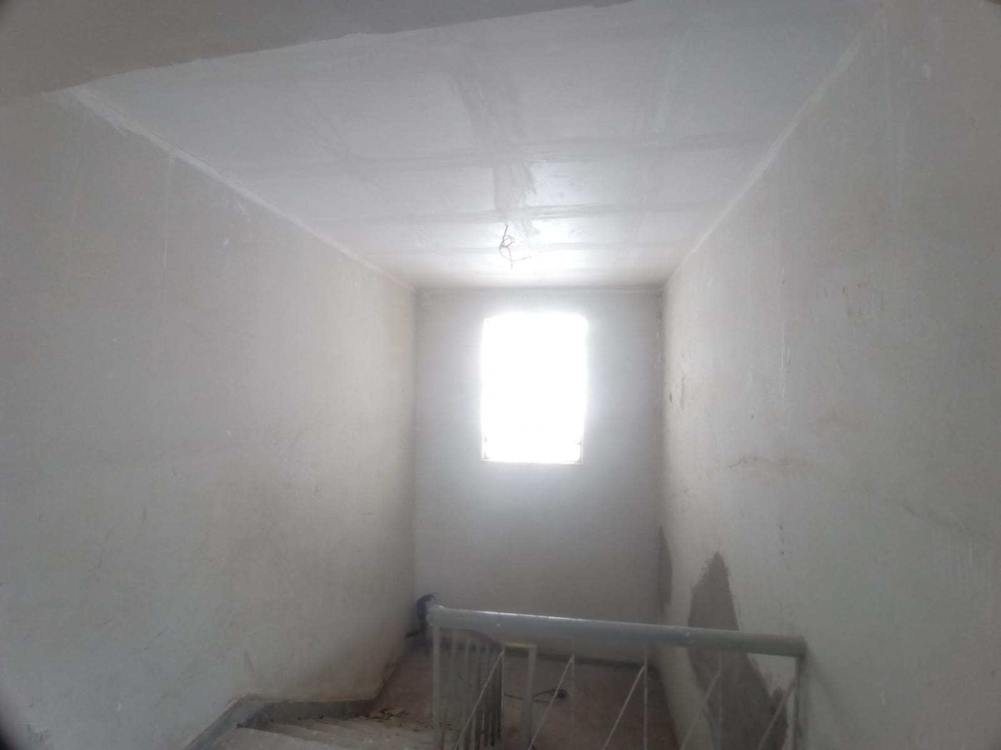 | 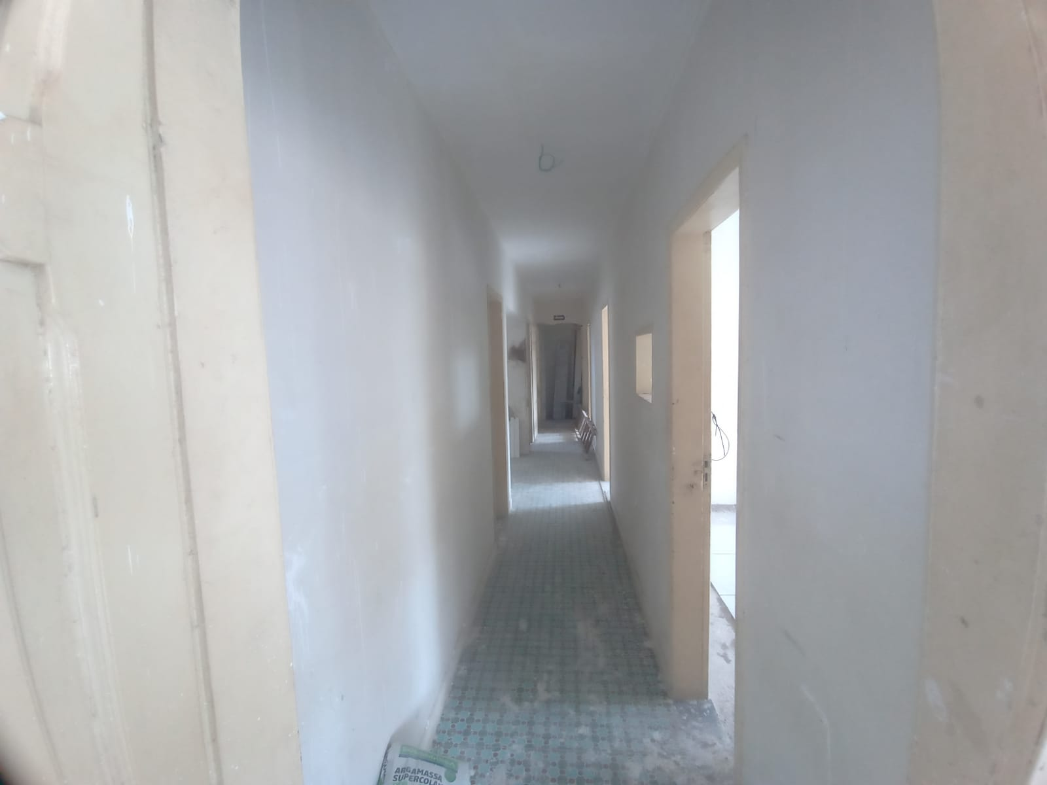

FOTO 01 - Forro de Gesso | FOTO 02 - Forro de Gesso
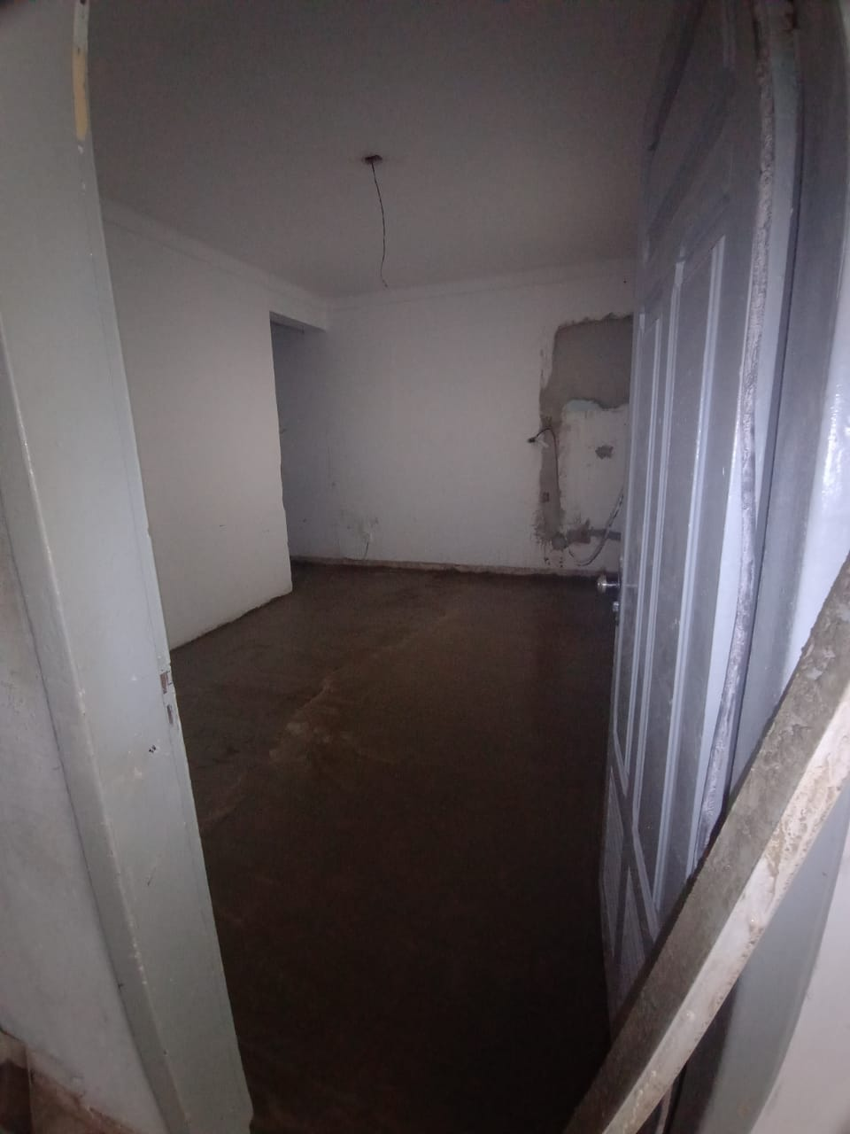 | 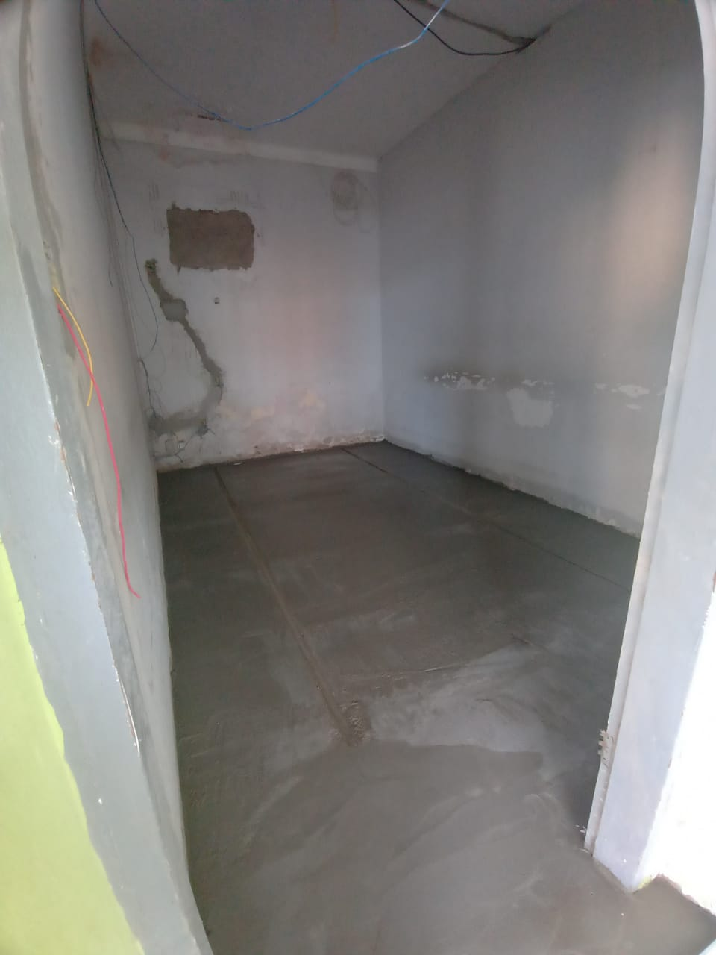

FOTO 03 - Contrapiso | FOTO 04 - Contrapiso
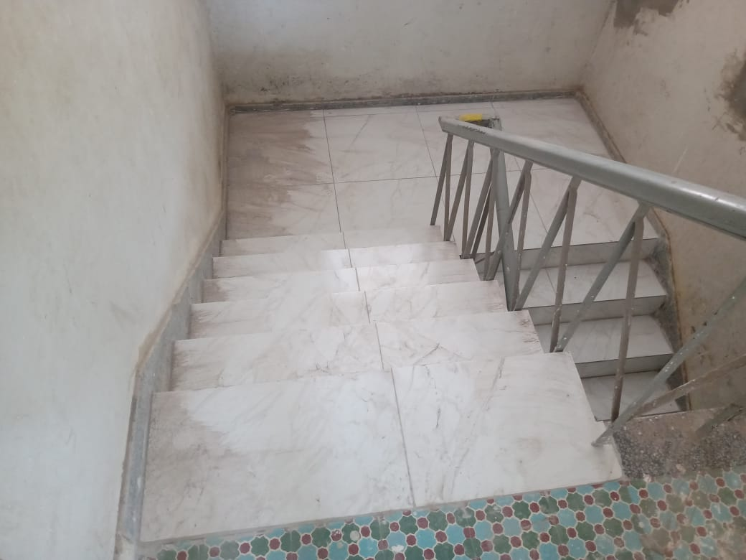 | 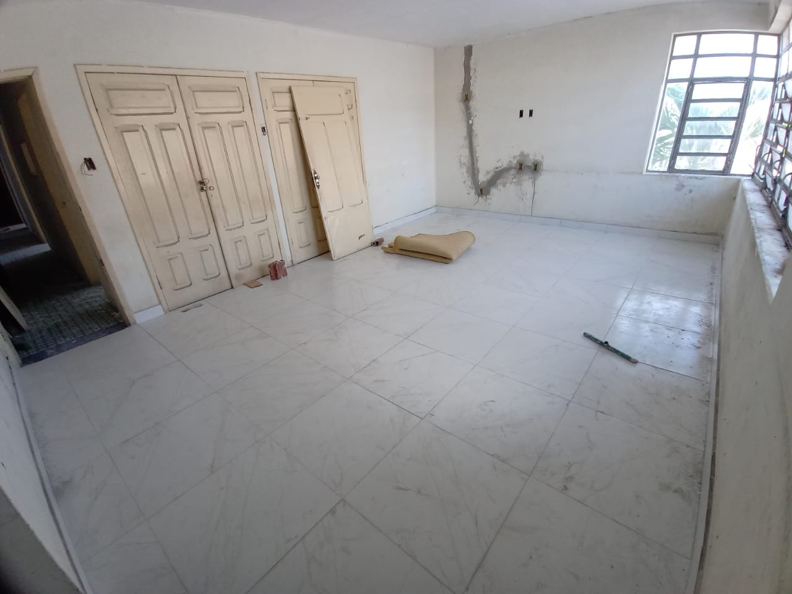

FOTO 05 - Revestimento Cerâmico no Piso | FOTO 06 - Revestimento Cerâmico no Piso
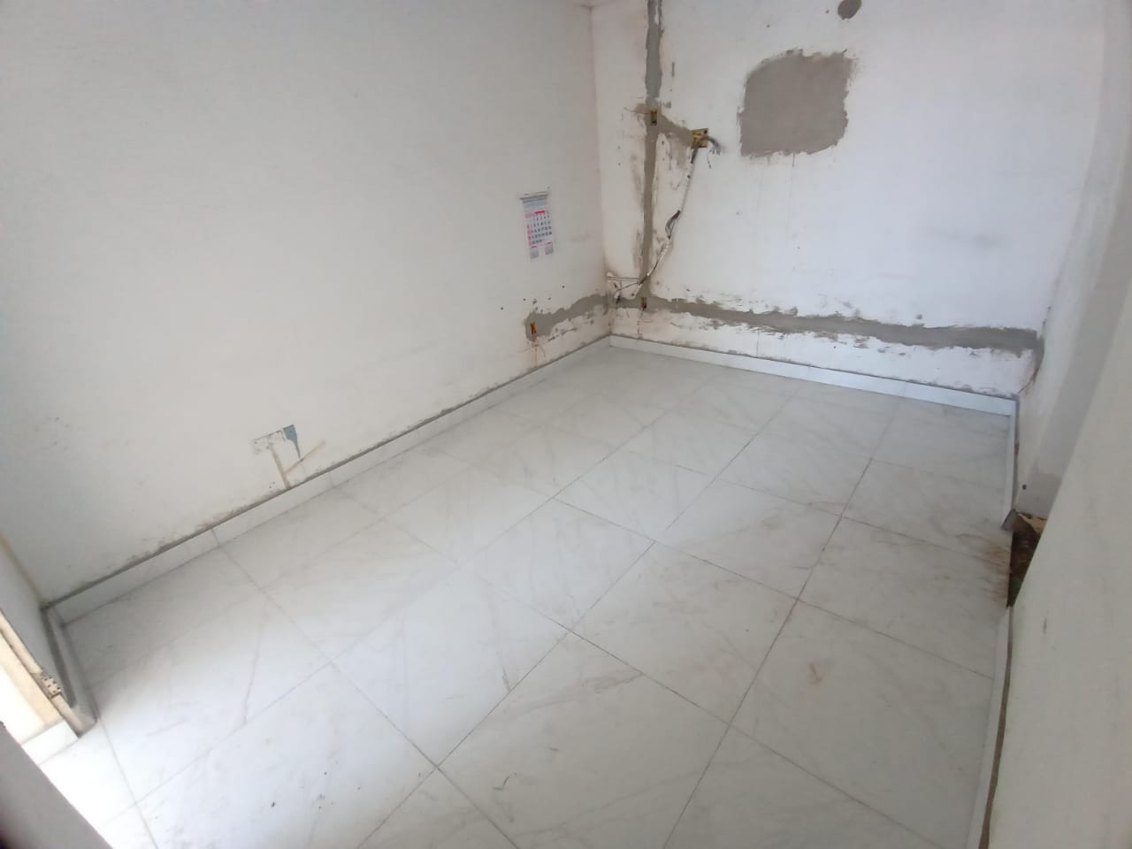 | 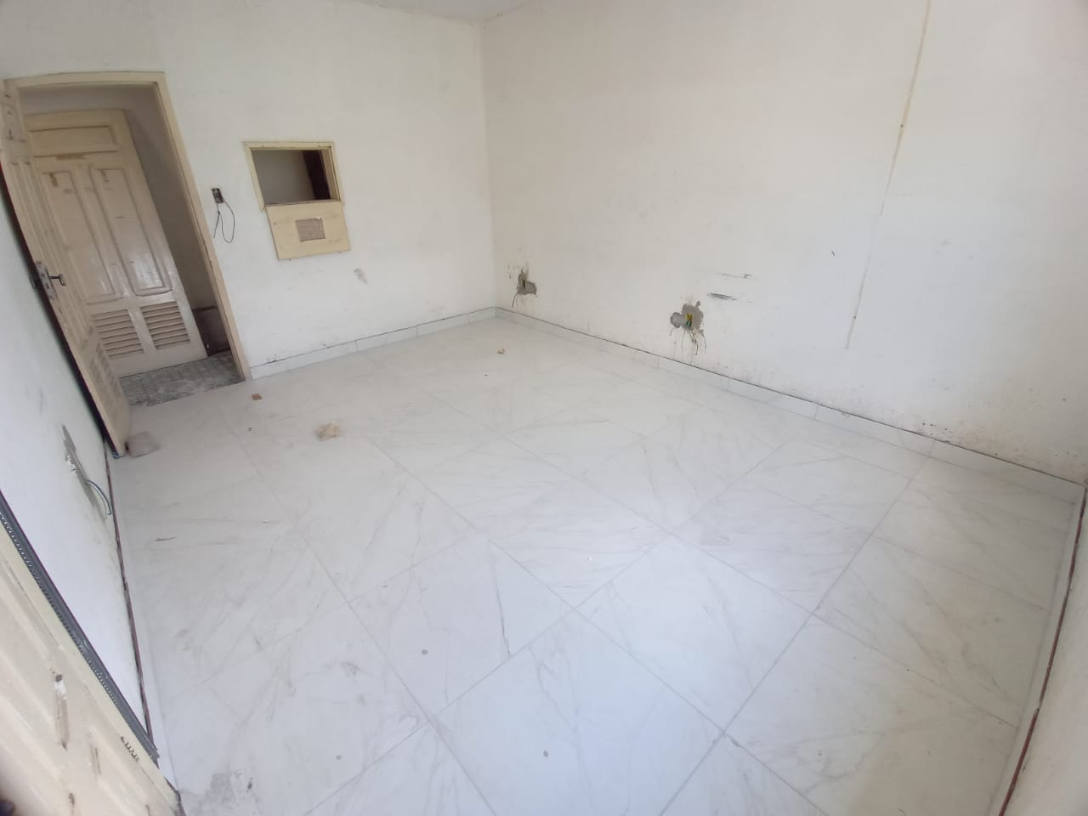

FOTO 07 - Rodapé Cerâmico | FOTO 08 - Rodapé Cerâmico
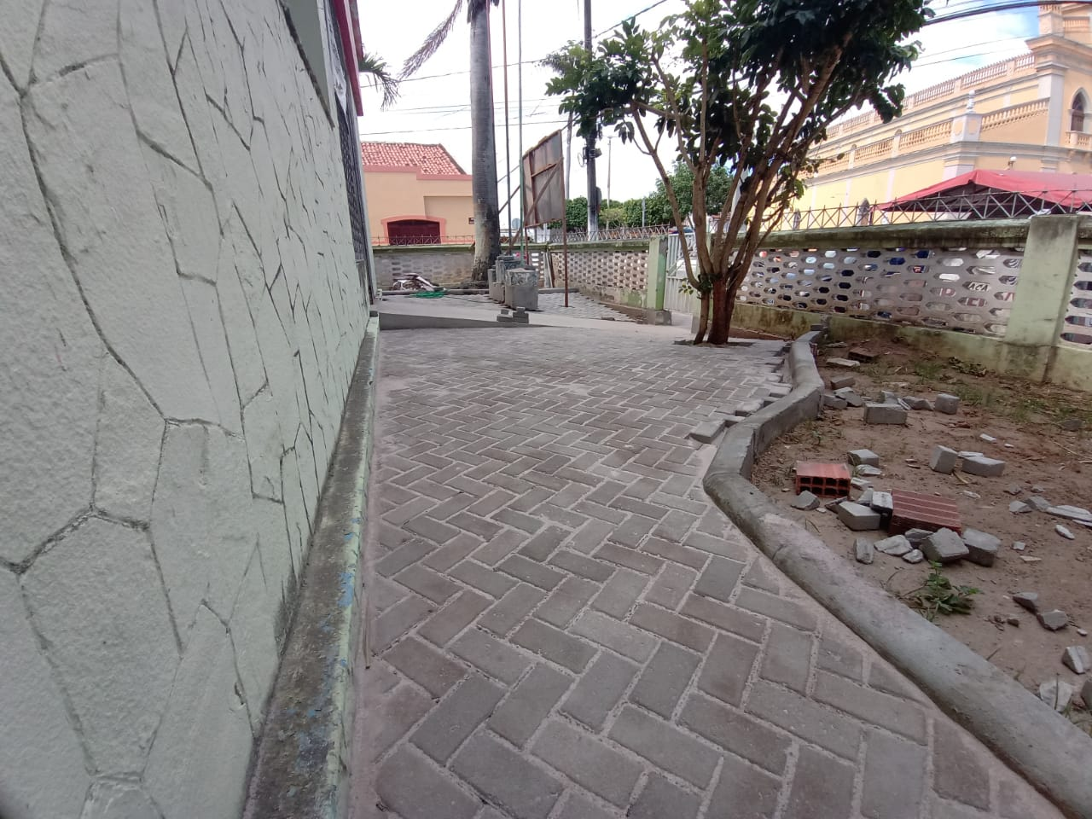 | 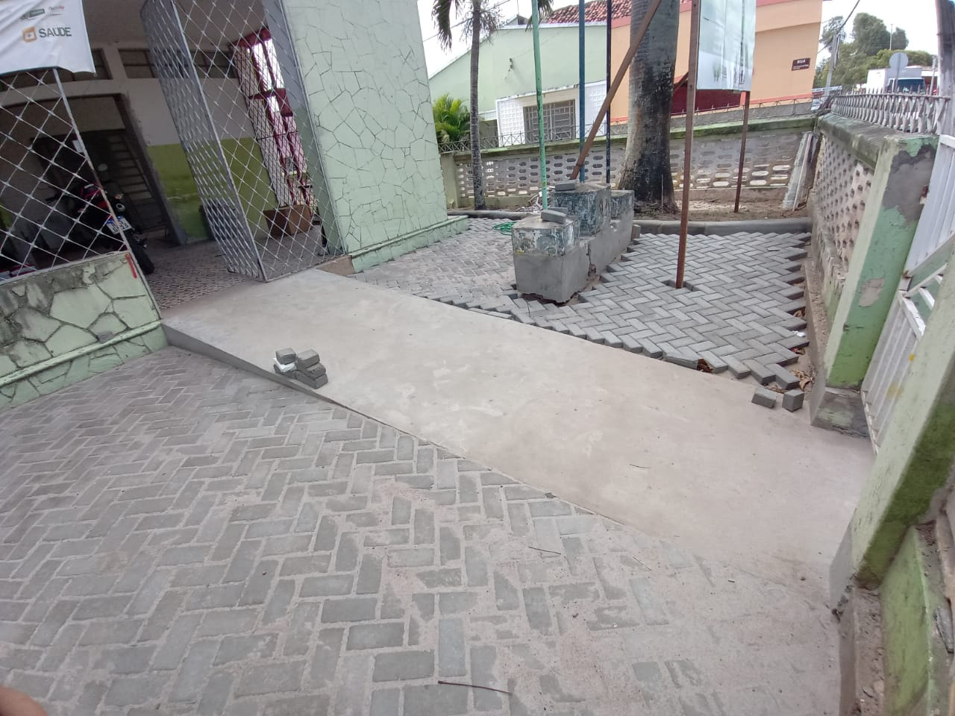

FOTO 09 - Piso Intertravado na Área Externa | FOTO 10 - Piso Intertravado na Área Externa
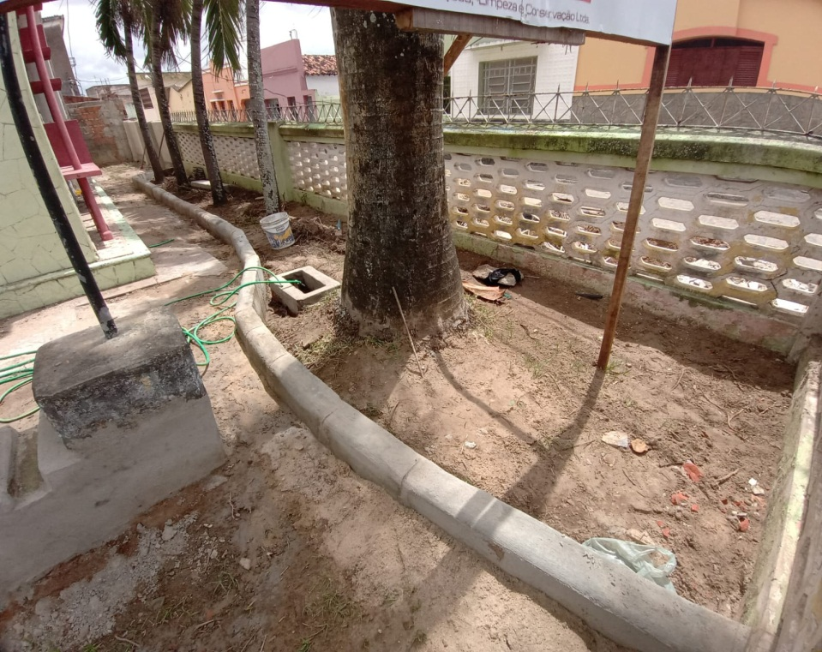 | 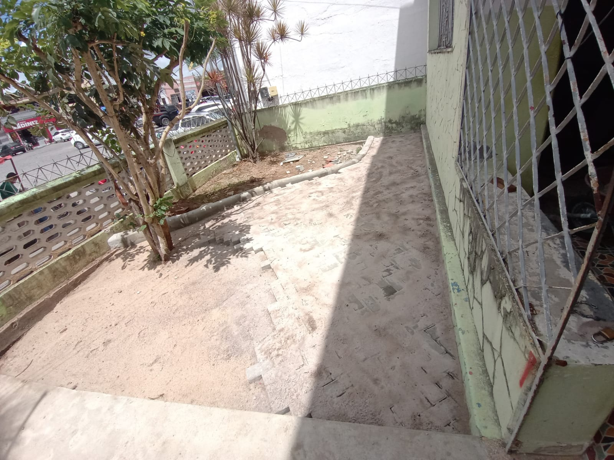

FOTO 11 - Meio-fio Trecho Reto | FOTO 12 - Meio-fio Trecho Curvo
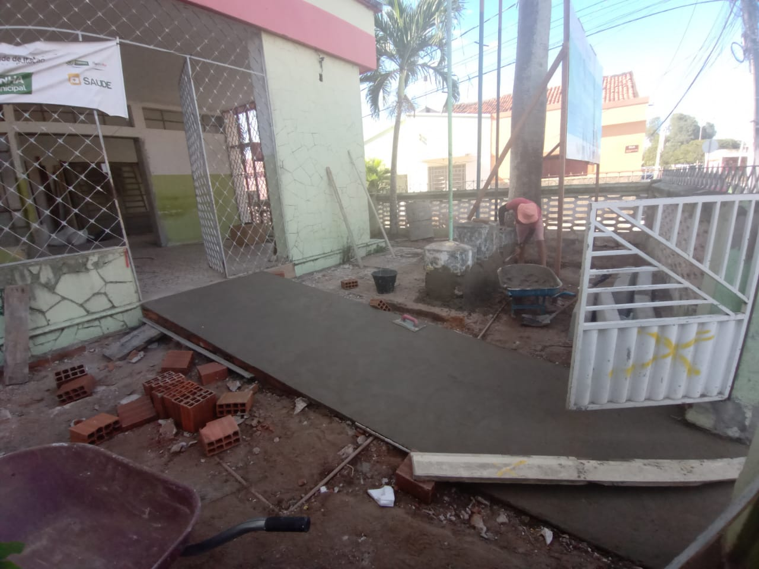

FOTO 13 - Rampa | FOTO 14 - Rampa

ANEXO LIVRE | ANEXO LIVRE

